INFORME SySO MENSUAL
 |  | Informe Mensual Prevención de Riesgos de Constructoras |  |  |  |  |  |  |  | Código |  | RE-SM-22
 |  |  |  |  |  |  |  |  |  | Versión Nº |  | 00-14
REGISTRO |  |  |  |  |  |  |  |  |  | Fecha validación |  | 2016-01-31

 |  | INFORMACIÓN DE OBRA |  |  |  |  |  |  |  |  |  |  |  | Informe N°
 |  | PROYECTO: |  |  | Alto Sacramento III,IV |  |  |  |  |  |  |  |  | 4
 |  | DIRECCIÓN PROYECTO: |  |  | Ruta 5 sur 2110 Km. 36,5 Buín
 |  | MANDANTE: |  |  | Sinergia Inmobiliaria S.A.
 |  | CONSTRUCTORA: |  |  | Empresa Constructora Queylen S.A. |  |  |  |  |  |  |  |  | Fecha
 |  | ADMINISTRADOR DE OBRA: |  |  | Dave Sanhueza M. |  |  |  |  |  |  |  |  | 31.01.2016
 |  | REALIZA: |  |  | Andrea Aguila Q.

CUADRO ESTADISTICO DE INDICADORES DE SEGURIDAD Y SSO.

AÑO | MES | N° Trabajadores | Hrs. Hombre | N° Accidentes | N° Días Perdidos | Accidentes Acumulados |  |  | Días Perd. Acumulados |  | Tasa de Accidentabilidad |  | Tasa de Siniestralidad
2014 | Diciembre | 42 | 6720 | 0 | 0 | 0 |  |  | 0 |  | 0.0 |  | 0
2015 | Enero | 68 | 10880 | 0 | 0 | 0 |  |  | 0 |  | 0.0 |  | 0
 | Febrero | 119 | 16964 | 1 | 20 | 1 |  |  | 20 |  | 0.8 |  | 17
 | Marzo | 129 | 20600 | 0 | 0 | 0 |  |  | 0 |  | 0.0 |  | 0
 | Abril | 126 | 19887.15 | 0 | 0 | 0 |  |  | 0 |  | 0.0 |  | 0
 | Mayo | 136 | 21760 | 0 | 0 | 0 |  |  | 0 |  | 0.0 |  | 0
 | Junio | 134 | 18985.05 | 0 | 0 | 0 |  |  | 0 |  | 0.0 |  | 0
 | Julio | 134 | 21440 | 0 | 0 | 0 |  |  | 0 |  | 0.0 |  | 0
 | Agosto | 123 | 19680 | 1 | 2 | 2 |  |  | 22 |  | 0.8 |  | 2
 | Septiembre | 108 | 17280 | 0 | 0 | 0 |  |  | 0 |  | 0.0 |  | 0
 | Octubre | 128 | 20480 | 0 | 0 | 0 |  |  | 0 |  | 0.0 |  | 0
 | Noviembre | 136 | 21760 | 0 | 0 | 0 |  |  | 0 |  | 0.0 |  | 0
 | Diciembre | 139 | 22240 | 0 | 0 | 0 |  |  | 0 |  | 0.0 |  | 0
2016 | Enero | 151 | 24160 | 0 | 0 | 0 |  |  | 0 |  | 0.0 |  | 0
 | Febreo | 131 | 20960 | 0 | 0 | 0 |  |  | 0 |  | 0.0 |  | 0
 | Marzo | 125 | 20000 | 1 | 7 | 3 |  |  | 29 |  | 0.8 |  | 6
 |  | 0 | 0 | 0 | 0 | 0 |  |  | 0 |  | #DIV/0! |  | #DIV/0!
 |  |  |  |  |  |  |  |  |  |  | 100 |  | 160
Tasa de Accidentabilidad - Meta <= 3,5%
Tasa de Siniestralidad - Meta <= 96
TASA DE ACCIDENTABILIDAD
TASA DE SINIESTRALIDAD

DESCRIPCIÓN ACCIDENTE 1
Completar con información Mensual solicitada
ACCIDENTABILIDAD MES EN CURSO |  |  |  |  |  |  |  | ACCIDENTABILIDAD ACOMULADO
NUMERO DE ACCIDENTES |  |  | 1 |  |  |  |  | NUMERO DE ACCIDENTES |  |  |  | 3
CANTIDAD DE DIAS PERDIDOS |  |  | 7 |  |  |  |  | CANTIDAD DE DIAS PERDIDOS |  |  |  | 29

Información del Accidente (Del Mes)
Fecha Accidente: | 24.03.2016 |  | Hora |  | 10:30:00 |  | Lugar preciso del accidente: |  |  | Casa Nª 18 M3 - A
Trabajo que ejecutaba al momento de: |  |  | Trasvasije de mortero de pega desde pala de retroexcavadora
Empresa Trabajador |  |  | Constructora Queylen S.A. |  |  |  | Lesión sufrida y parte del cuerpo afectada: |  |  | Fisura de peroné
Breve descripción del accidente: |  |  | El trabajador se encontraba realizando labores de trasvasije de mortero desde la pala de la retroexcavadora, cuando esta baja repentinamente golpeando la pierna derecha de este.
Nombre del Trabajador |  |  | Andrés Eduardo Rodriguez Acum |  |  |  | Edad: |  |  | 27 años
Cargo |  |  | Ayudante albañil |  |  |  | Informado por: |  |  | Trabajador
Acciones Correctivas
DESCRIPCIÓN ACCIDENTE 2
Completar con información Mensual solicitada
ACCIDENTABILIDAD MES EN CURSO |  |  |  |  |  |  |  | ACCIDENTABILIDAD ACUMULADO
NUMERO DE ACCIDENTES |  |  | 0 |  |  |  |  | NUMERO DE ACCIDENTES |  |  |  | 1
CANTIDAD DE DIAS PERDIDOS |  |  | 0 |  |  |  |  | CANTIDAD DE DIAS PERDIDOS |  |  |  | 70

Información del Accidente (Del Mes)
Fecha Accidente: |  |  | Hora |  |  |  | Lugar preciso del accidente:
Trabajo que ejecutaba al momento de:
Empresa Trabajador |  |  |  |  |  |  | Lesión sufrida y parte del cuerpo afectada:
Breve descripción del accidente:
Nombre del Trabajador |  |  |  |  |  |  | Edad:
Cargo |  |  |  |  |  |  | Informado por:
Acciones Correctivas

PROGRAMA DE ACTIVIDADES DE SySO.
Nº | Actividades del Mes |  |  |  |  |  |  | Estándar | CRONOGRAMA SEMANAL |  |  |  | Activ. Hechas | Evaluación % Avance Mensual
 |  |  |  |  |  |  |  |  | 1ª Sem | 2ª Sem | 3ª Sem | 4ª Sem
1 | Charla Operacional con personal a cargo ( incluir contratistas) |  |  |  |  |  |  |  | 4 | 4 | 4 | 4 | 16 | 100.0%
2 | Análisis de Trabajo Seguro (faenas mas criticas) |  |  |  |  |  |  |  | 1 | 1 | 1 | 1 | 4 | 100.0%
3 | Lista de chequeo |  |  |  |  |  |  |  | 6 | 6 | 6 | 6 | 24 | 100.0%
4 | Revisar el uso de elementos de protección personal |  |  |  |  |  |  |  | 4 | 4 | 4 | 4 | 16 | 100.0%
5 | Realizar Investigación se accidente del personal a Cargo |  |  |  |  |  |  |  | 0 | 0 | 0 | 1 | 1 | 100.0%
6 | Notificación de incidentes o no cumplimientos en faenas a cargo |  |  |  |  |  |  |  | 0 | 0 | 0 | 1 | 1 | 100.0%
7 | Charla Operacional al personal a cargo con el Experto en Prevención de Riesgos ( incluir contratistas) |  |  |  |  |  |  |  | 1 | 1 | 1 | 1 | 4 | 100.0%
8 | Inspecciones Planeadas a las Faenas a cargo |  |  |  |  |  |  |  | 4 | 4 | 4 | 4 | 16 | 100.0%
9 | Implementación de Medidas Correctivas efectivas para el control de las condiciones subestandar detectadas |  |  |  |  |  |  |  | 0 | 1 | 0 | 0 | 1 | 100.0%
CRITERIOS DE EVALUACIÓN |  |  |  |  |  |  |  |  |  | PORCENTAJE DE CUMPLIMIENTO TOTAL |  |  |  | 100.0%

0 a 59 | = | 0% a 59% | DEFICIENTE

60 a 99 | = | 60% a 99% | SATISFACTORIO

100 | = | 100% | EXCELENTE

RECURSOS DEL PROYECTO
DOTACIÓN DEL MES |  |  |  |  |  | TIPO DE MAQUINARIA |  |  | MAQUINARIAS |  |  | OPERADOR
EMPRESA |  | ESPECIALIDAD |  | N° TRAB. |  |  |  |  | PATENTE | DOCUMENTACIÓN AL DIA |  | DOCUMENTACIÓN AL DIA
Queylen S.A. |  | Constructora principal contratista |  | 125 |  |  |  |  |  | SI | NO | SI | NO | N/A
Eduardo Vivanco |  | Gsafitería |  | 7 |  | Retroexcavadora JCB |  |  |  | x |  | x
Ariel Sandoval |  | Urbanización |  | 8 |  | Retroexcavadora Caterpillar |  |  |  | x |  | x
Danrich |  | Soldadura |  | 5 |  | Retroexcavadora Jhon Deere |  |  |  | x |  | x
Catalina Pedreros |  | Moldajes |  | 7 |  | Retroexcavadora New Holland |  |  |  | x |  | x
Vinyl |  | Ventanas |  | 2
PG Construcciones |  | Tabiquería |  | 5
JyC Estucos |  | Estucos |  | 8
Vibrados La Pintana |  | Cierres perimetrales |  | 3

Total N° de Trabajadores |  |  |  | 170

EVALUACIÓN DE CONTRATISTAS

ITEM | EVALUACIÓN |  |  |  |  |  |  |  | CUMPLE
 |  |  |  |  |  |  |  |  | SI |  | NO |  | N/A
1 | Mantiene registro de Entrega de Reglamento a todo su personal |  |  |  |  |  |  |  | x
2 | Mantiene registro de Elementos de Protección entregados a su personal |  |  |  |  |  |  |  | x
3 | Participa en reuniones de Prevención |  |  |  |  |  |  |  | x
4 | Cumple con el Programa Personalizado de Actividades |  |  |  |  |  |  |  | x
5 | Mantiene procedimiento de trabajo seguro |  |  |  |  |  |  |  | x
6 | Cumple con procedimiento de investigación de accidentes |  |  |  |  |  |  |  |  |  |  |  | x
7 | Personal utiliza Elementos de Protección Personal |  |  |  |  |  |  |  | x
8 | Cumple con procedimientos de trabajo seguro establecido para su faena |  |  |  |  |  |  |  | x
9 | Cumple con observaciones emitidas por prevencionista de Obra |  |  |  |  |  |  |  | x
10 | Otro |  |  |  |  |  |  |  |  |  |  |  | x

ACTIVIDADES RELEVANTES DEL MES
SEMANA 1 |  | Auditoría Sistema de gestión
SEMANA 2
SEMANA 3
SEMANA 4
SEMANA 5

ACTIVIDADES COMITÉ PARITARIO HIGIENE Y SEGURIDAD

 | Mes |  | Actividades |  |  |  | Porcentaje cumplimiento |  |  | Cuenta con Actas de reuniones
 |  |  | Programadas |  | Ejecutadas |  |  |  |  | si |  | no
 | Marzo |  | 5 |  | 5 |  | 100 |  |  | x

ANEXOS FOTOGRÁFICOS
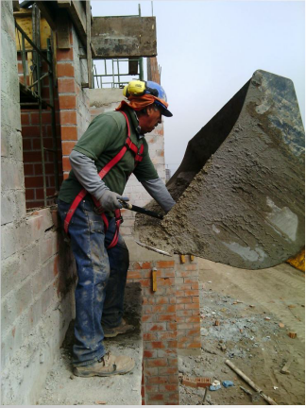
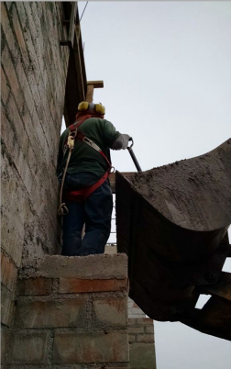
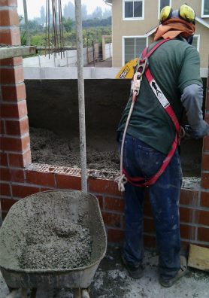
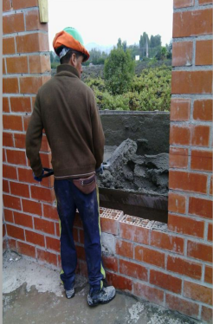

Posición del trabajador al momento del accidente |  |  |  |  |  |  |  | Posición del trabajador despues de la aplicación de medidas correctivas

